缺陷报告
缺陷编号 | 用例编号 | 缺陷名称 | 缺陷描述 | 严重程序 | 优先级 | 问题类型 | 前置条件 | 环境配置 | 操作步骤 | 输入数据 | 预期结果 | 实际结果 | 其他说明
1 | TC00100 |  | 更改视频字幕样式中的Text opacity无论设置为Opaque或者Semi-transparent或者Transparent都观察不出任何区别 | 一般 | 中 | 功能性 | 1、环境已部署成功 2、chromium已成功打开 | 1、硬件型号：RISC-V 64 2、硬件配置信息:(QEMU虚拟机) CPU核数：8 内存：8G 硬盘容量：30G 3、版本镜像：openEuler 22.03-V1 RISC-V 4、网页浏览器：chromium | 1.打开 Chromium，在右上角，依次点击更多图标>Settings 2.在底部，依次点击Accessibility-Captions 3.从中更改视频字幕样式 4.假设更改Text opacity设置为Opaque或者Semi-transparent或者Transparent |  | 1.成功打开chromium 2.Text opacity设置成功且透明度有所差别 | 1.成功打开chromium 2.Text opacity设置完文字透明度后未有区别 | 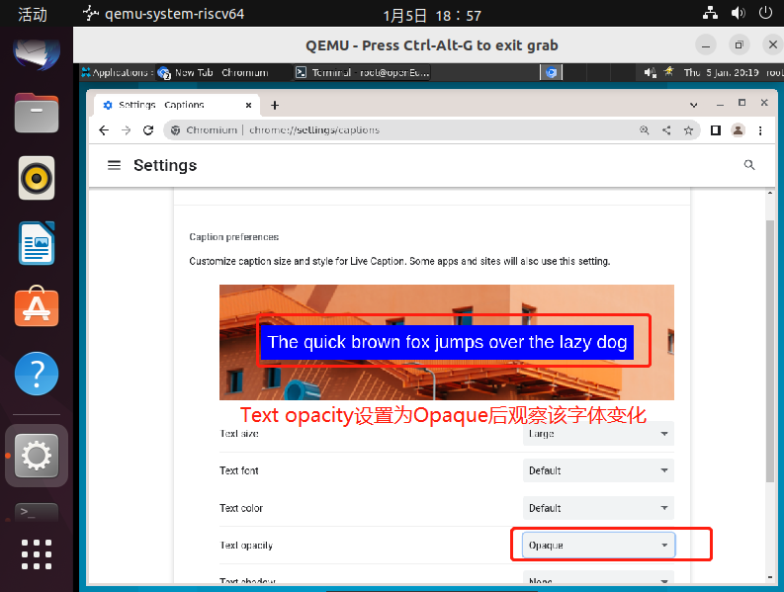 | 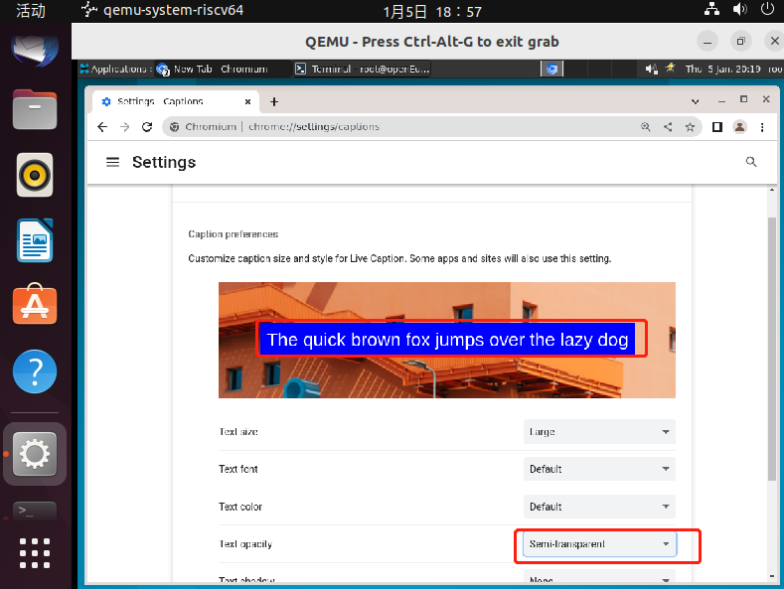 | 